Hoja1
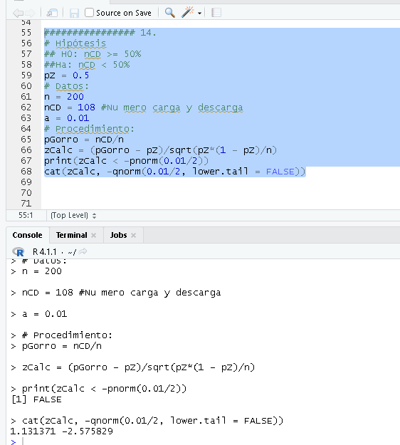
Datos:
n = | 200
nCargaDescarga | 108
a = | 0.01
H0: | nCargaDescarga >= 50%
Ha: | nCargaDescarga < 50%

